TotalNacional
Fecha | TotalNacional
2012-01-01 | 27,836
2012-02-01 | 46,796
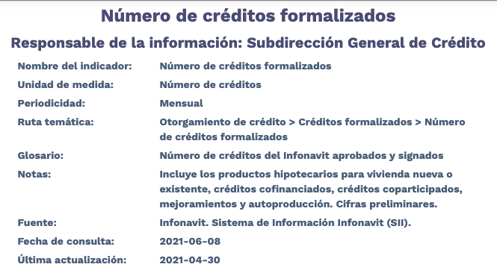
2012-03-01 | 55,264
2012-04-01 | 37,231
2012-05-01 | 51,287
2012-06-01 | 59,423
2012-07-01 | 50,753
2012-08-01 | 51,297
2012-09-01 | 49,269
2012-10-01 | 54,410
2012-11-01 | 47,222
2012-12-01 | 47,567
2013-01-01 | 45,398
2013-02-01 | 44,232
2013-03-01 | 48,478
2013-04-01 | 62,632
2013-05-01 | 56,895
2013-06-01 | 54,000
2013-07-01 | 64,193
2013-08-01 | 62,964
2013-09-01 | 55,886
2013-10-01 | 61,522
2013-11-01 | 49,315
2013-12-01 | 61,820
2014-01-01 | 33,546
2014-02-01 | 40,612
2014-03-01 | 44,880
2014-04-01 | 39,722
2014-05-01 | 44,551
2014-06-01 | 52,029
2014-07-01 | 40,692
2014-08-01 | 40,816
2014-09-01 | 46,341
2014-10-01 | 53,733
2014-11-01 | 54,988
2014-12-01 | 63,903
2015-01-01 | 34,135
2015-02-01 | 53,449
2015-03-01 | 58,502
2015-04-01 | 58,012
2015-05-01 | 55,147
2015-06-01 | 59,545
2015-07-01 | 55,804
2015-08-01 | 58,348
2015-09-01 | 64,350
2015-10-01 | 69,661
2015-11-01 | 58,561
2015-12-01 | 62,684
2016-01-01 | 35,264
2016-02-01 | 55,134
2016-03-01 | 35,018
2016-04-01 | 32,114
2016-05-01 | 32,322
2016-06-01 | 40,454
2016-07-01 | 29,171
2016-08-01 | 34,968
2016-09-01 | 37,304
2016-10-01 | 39,482
2016-11-01 | 38,328
2016-12-01 | 42,728
2017-01-01 | 21,331
2017-02-01 | 39,263
2017-03-01 | 40,305
2017-04-01 | 33,652
2017-05-01 | 47,019
2017-06-01 | 51,757
2017-07-01 | 47,199
2017-08-01 | 50,510
2017-09-01 | 46,203
2017-10-01 | 49,339
2017-11-01 | 50,755
2017-12-01 | 56,068
2018-01-01 | 24,130
2018-02-01 | 39,087
2018-03-01 | 40,976
2018-04-01 | 42,643
2018-05-01 | 52,828
2018-06-01 | 49,868
2018-07-01 | 47,347
2018-08-01 | 51,187
2018-09-01 | 47,491
2018-10-01 | 53,815
2018-11-01 | 45,516
2018-12-01 | 43,737
2019-01-01 | 31,723
2019-02-01 | 40,002
2019-03-01 | 49,828
2019-04-01 | 41,980
2019-05-01 | 47,510
2019-06-01 | 47,212
2019-07-01 | 49,234
2019-08-01 | 46,240
2019-09-01 | 42,238
2019-10-01 | 44,112
2019-11-01 | 38,673
2019-12-01 | 43,294
2020-01-01 | 23,783
2020-02-01 | 33,869
2020-03-01 | 39,972
2020-04-01 | 28,267
2020-05-01 | 30,199
2020-06-01 | 39,842
2020-07-01 | 42,018
2020-08-01 | 42,377
2020-09-01 | 44,799
2020-10-01 | 49,586
2020-11-01 | 42,684
2020-12-01 | 57,851
2021-01-01 | 27,797
2021-02-01 | 39,238
2021-03-01 | 45,281
2021-04-01 | 43,379

